상품제안서
아이 테크타올 (L) 60x120/ 스포츠타올 / 쿨타올 / 항균타올 | 상품코드: F28353

 |  |  |  |  |  |  | 02-412-0044 | www.easy1.co.kr
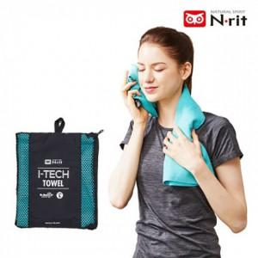

【상세/제작정보】 | 기본수량 미만 인쇄불가

【인쇄/포장옵션】 | 실크, 전사 / 포장불가능

【공급단가】 | 수량 | 50~ | 100~ | 500~ | 1,000~ | 2,000~
*VAT별도 | 단가 | 13,570원 | 13,340원 | 13,000원 | 12,780원 | 12,440원

【상품 URL】 | http://www.easy1.co.kr/src/goods_detail.php?gdno=28353

